Estadísticas
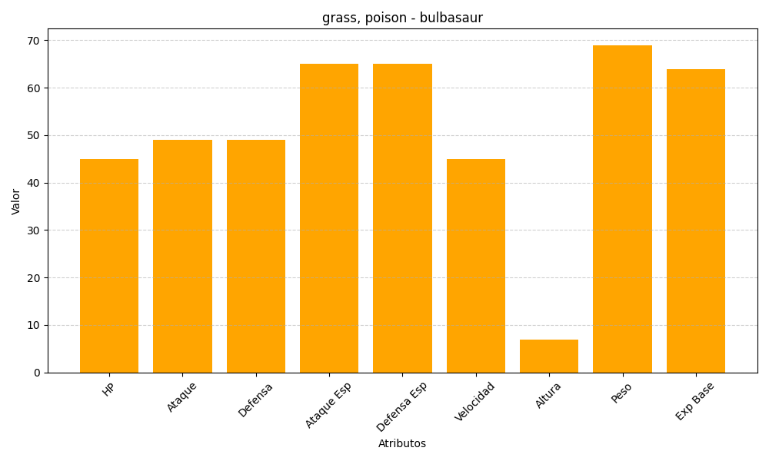
ID | Nombre | Tipo | HP | Ataque | Defensa | Ataque Especial | Defensa Especial | Velocidad | Altura | Peso | Experiencia Base
1 | bulbasaur | grass, poison | 45 | 49 | 49 | 65 | 65 | 45 | 7 | 69 | 64

